Descriptives
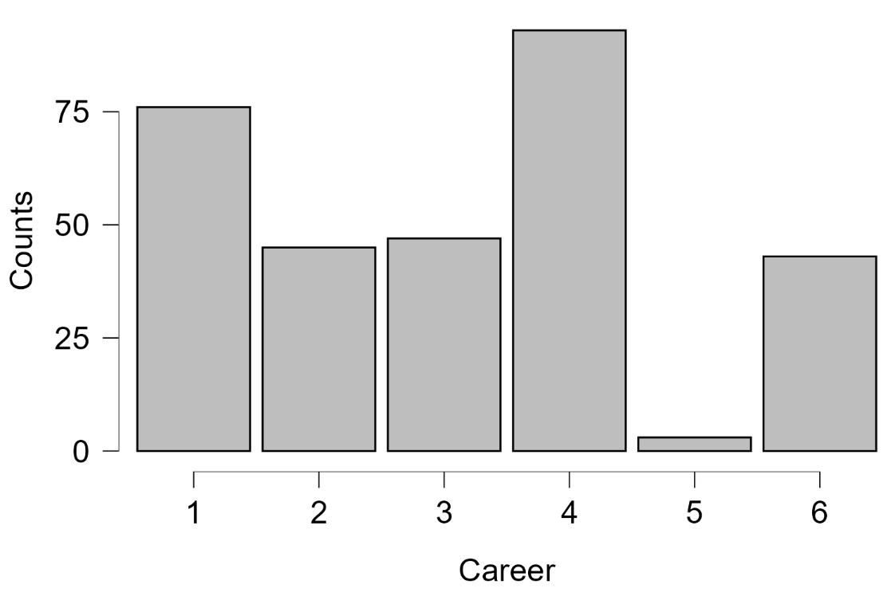
THỐNG KÊ MÔ TẢ MẪU
1. Đặc điểm nhân khẩu học
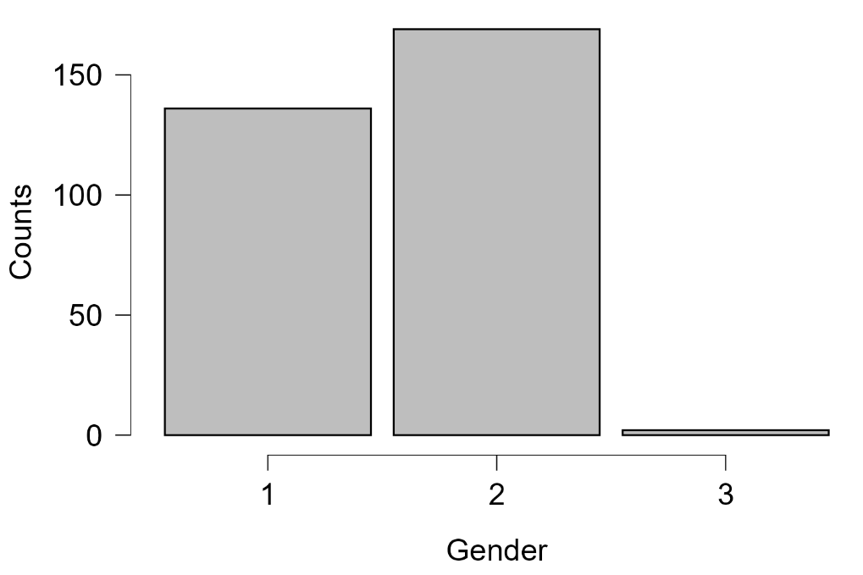
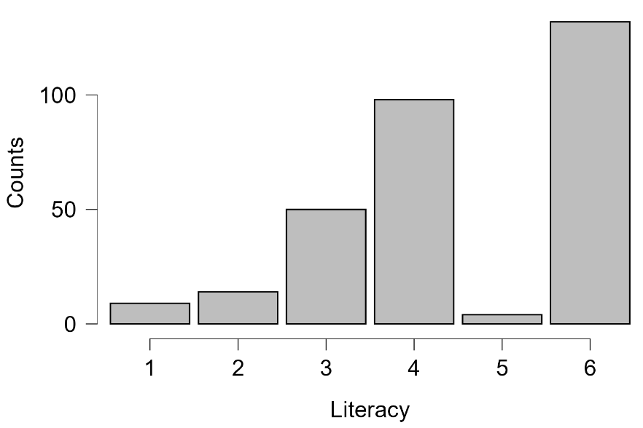

Nhận xét: Mẫu khảo sát gồm 307 người tham gia, trong đó nữ giới (nhóm 2) chiếm đa số với khoảng 168 người (~55%), nam giới (nhóm 1) có 135 người (~44%), và nhóm giới tính khác (nhóm 3) chỉ chiếm một tỷ lệ rất nhỏ (~3 người). Về nghề nghiệp, nhân viên văn phòng/công chức (nhóm 4) là nhóm đông nhất (~90 người), tiếp theo là sinh viên (nhóm 1) với ~76 người và các nghề tự do/kinh doanh (nhóm 3, 6) mỗi nhóm ~46-47 người; nhóm nội trợ/không đi làm (nhóm 5) có số lượng rất nhỏ (~5 người). Về trình độ học vấn, mẫu tập trung cao ở nhóm có trình độ cao: đại học (nhóm 6) chiếm nhiều nhất (~120 người), tiếp đến là cao đẳng/trung cấp (nhóm 4) ~98 người và THPT (nhóm 3) ~50 người; các trình độ thấp hơn (tiểu học, THCS) rất ít. Nhìn chung, mẫu đại diện tốt cho nhóm cư dân thành thị trẻ, có học vấn cao và đang đi làm.

2. Nhận thức mức độ quan trọng của không gian xanh theo giới tính
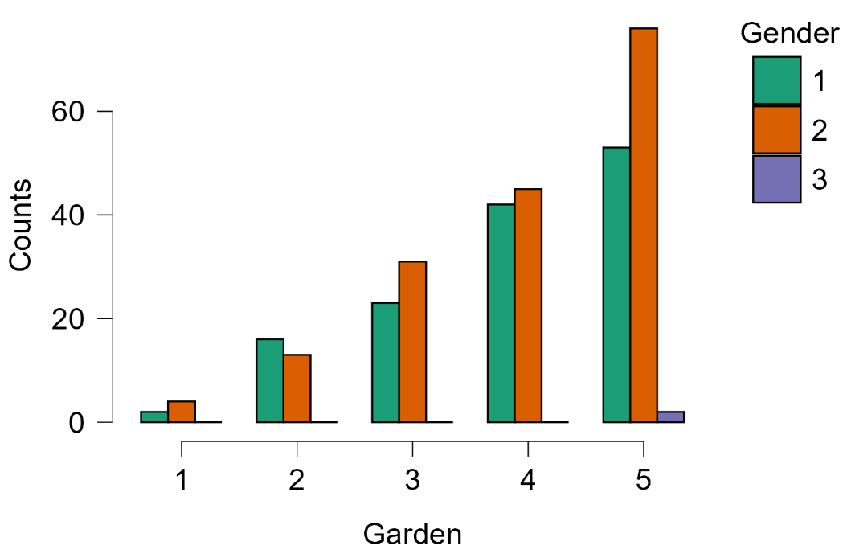
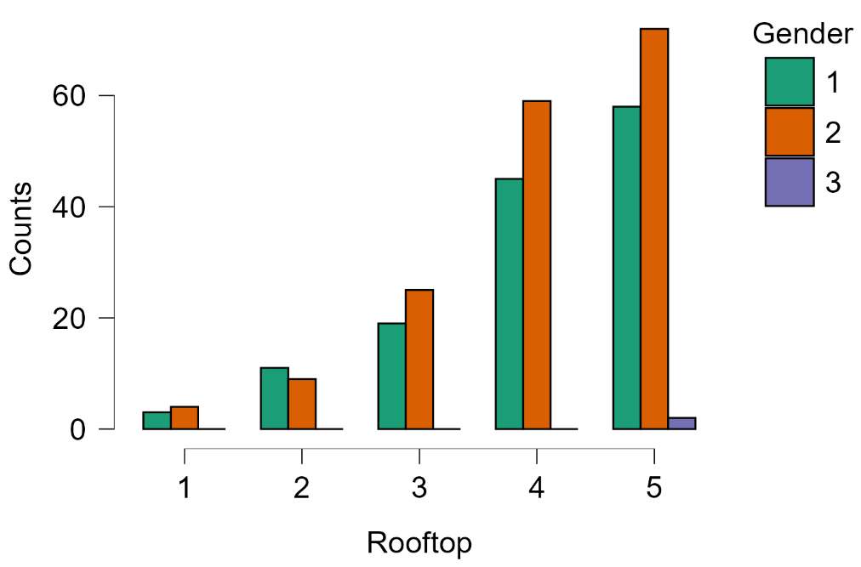
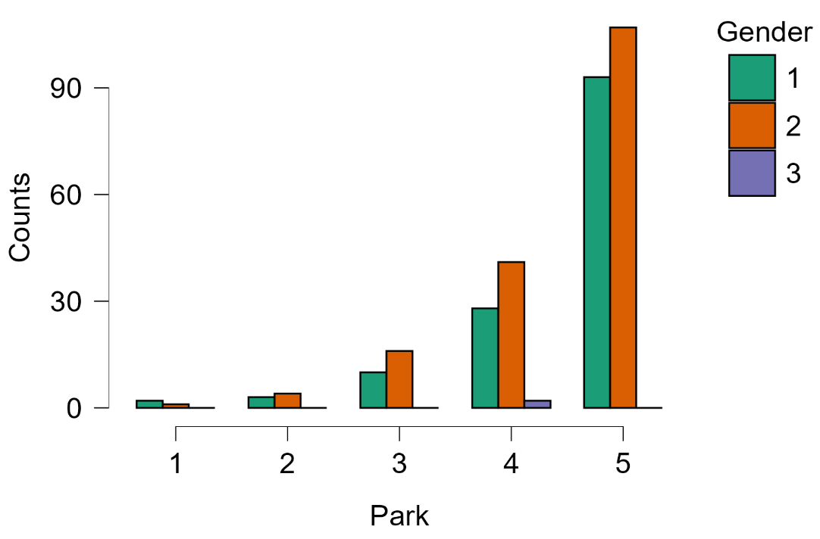
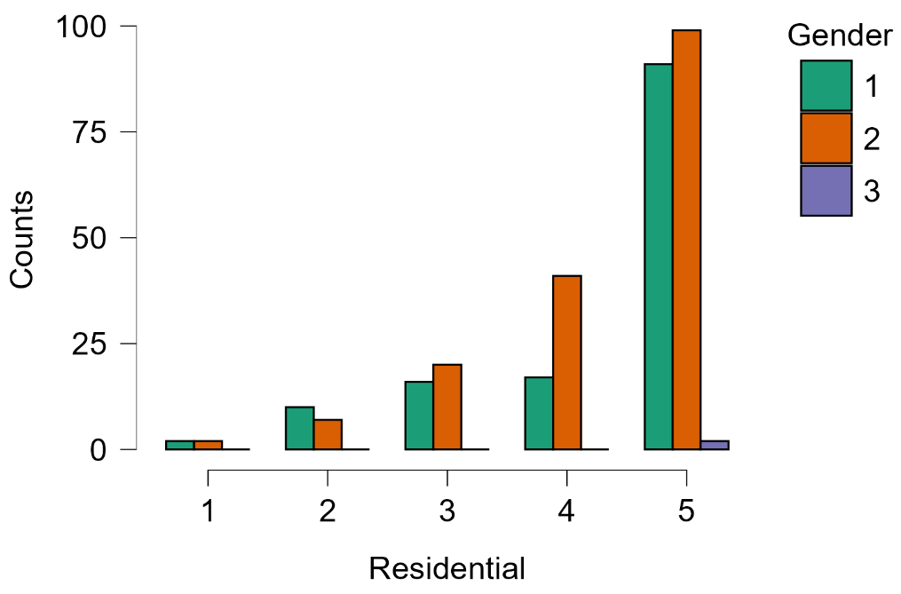
Park |  |  |  | Residential |  |  | Garden

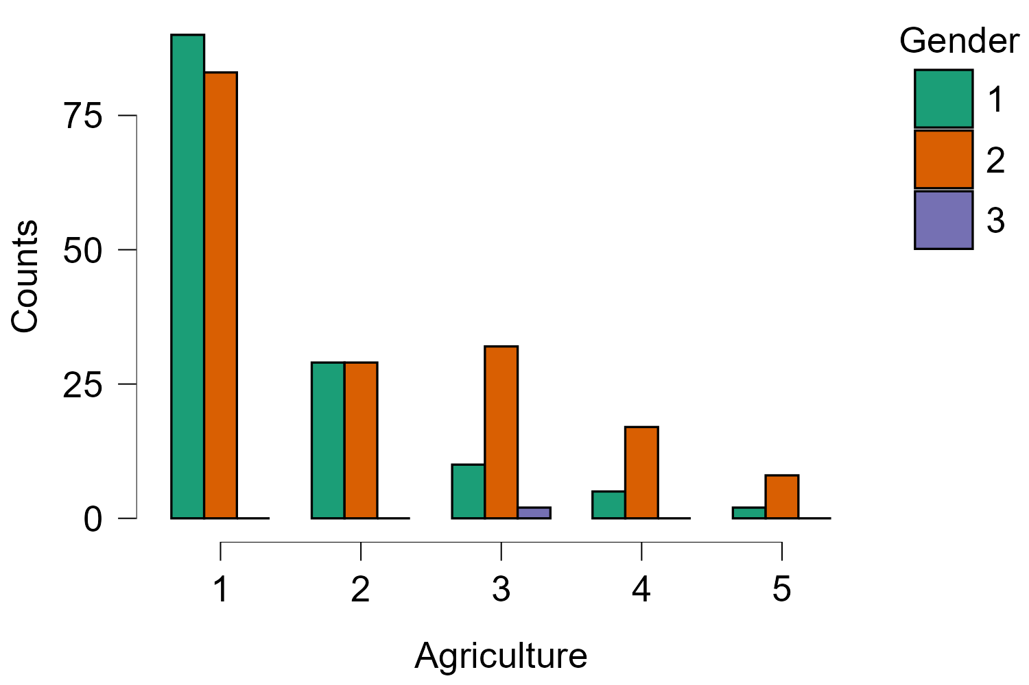
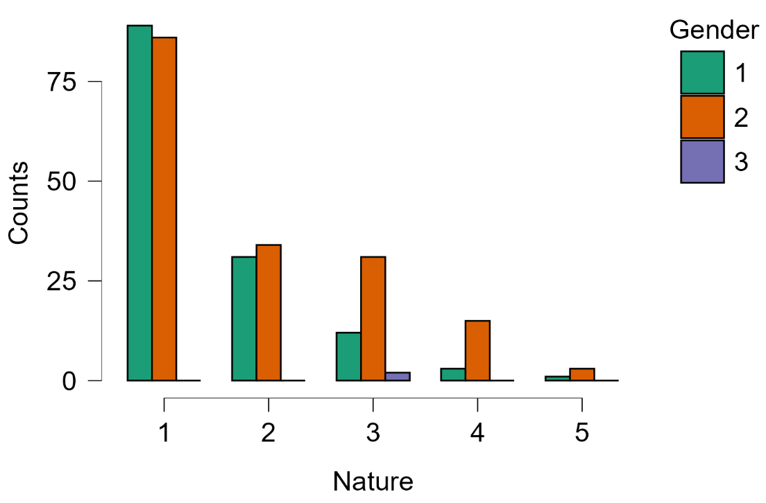
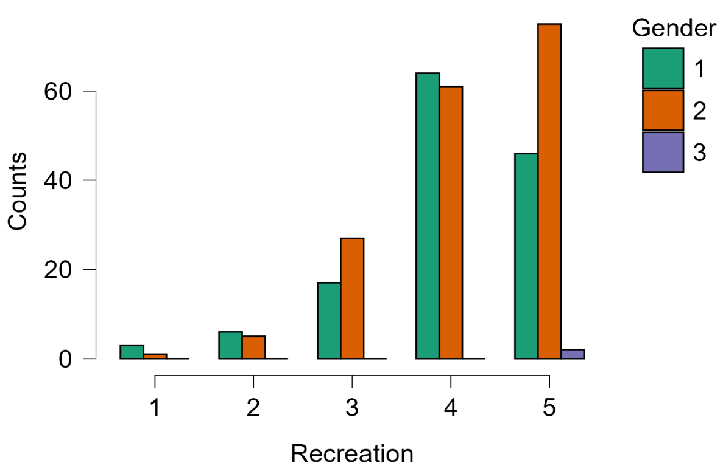
 |  |  |  |  |  |  |  | Nature
 |  |  |  | Agriculture
Recreation

Nhìn chung, phụ nữ (nhóm 2) thể hiện sự ưu tiên và đánh giá cao tầm quan trọng của các không gian xanh đô thị (như công viên, sân vườn, khu dân cư) vượt trội so với nam giới (nhóm 1), đặc biệt là ở mức điểm tối đa (mức 5). Trong khi đó, cả hai giới đều có sự tương đồng khi đánh giá thấp mức độ quan trọng của các loại hình không gian nông nghiệp (Agriculture) và tự nhiên (Nature), với phần lớn phản hồi tập trung ở mức điểm thấp nhất

3. Nhận thức các dịch vụ của không gian xanh (RES, CES và DES) theo giới tính

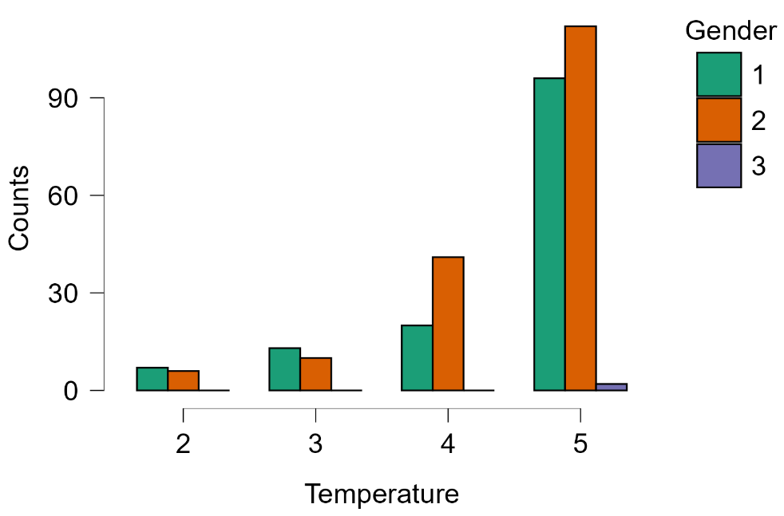
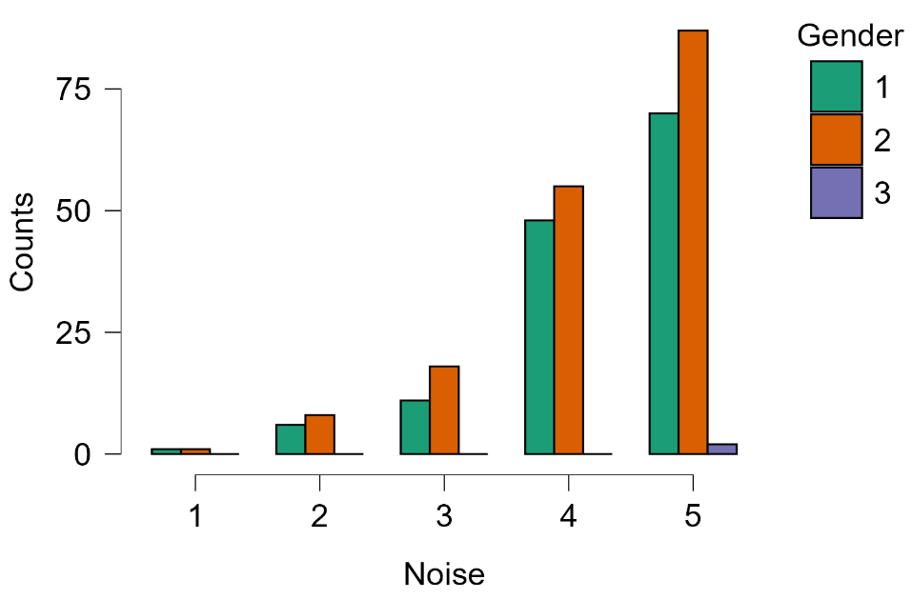
3.1. Nhóm RES
 |  |  | Noise
Temperature

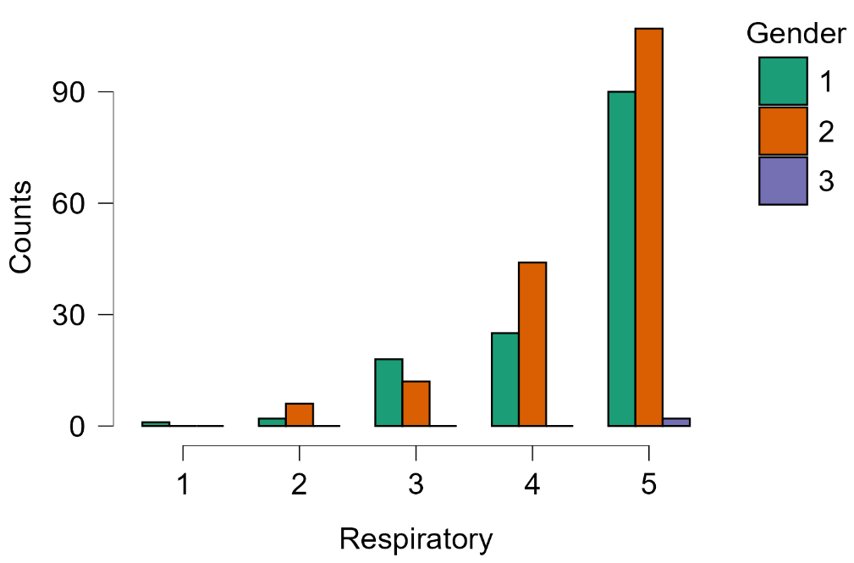
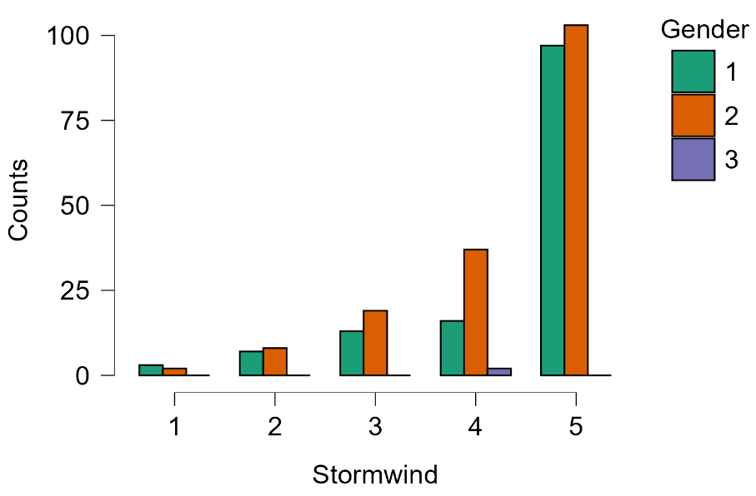
Stormwind |  |  | Respiratory

Nhận xét: Đối với nhóm dịch vụ điều tiết (RES), cả hai giới đều đánh giá cao vai trò điều nhiệt (Temperature) của không gian xanh, với phần lớn phản hồi tập trung ở mức 4–5, phụ nữ (nhóm 2) nhất quán đánh giá cao hơn nam giới (nhóm 1) ở mức điểm tối đa. Dịch vụ giảm tiếng ồn (Noise) cũng được cả hai giới ghi nhận tích cực ở mức 4–5, tuy nhiên mức độ chênh lệch giữa hai giới nhỏ hơn so với nhiệt độ. Dịch vụ giảm gió bão (Stormwind) nhận được đánh giá trung bình ở cả hai nhóm giới, trong khi dịch vụ cải thiện hô hấp (Respiratory) có xu hướng được phụ nữ đánh giá cao hơn đáng kể ở mức 4–5. Nhìn chung, phụ nữ có xu hướng đánh giá giá trị điều tiết môi trường của không gian xanh cao hơn nam giới trên hầu hết các chỉ số trong nhóm RES.

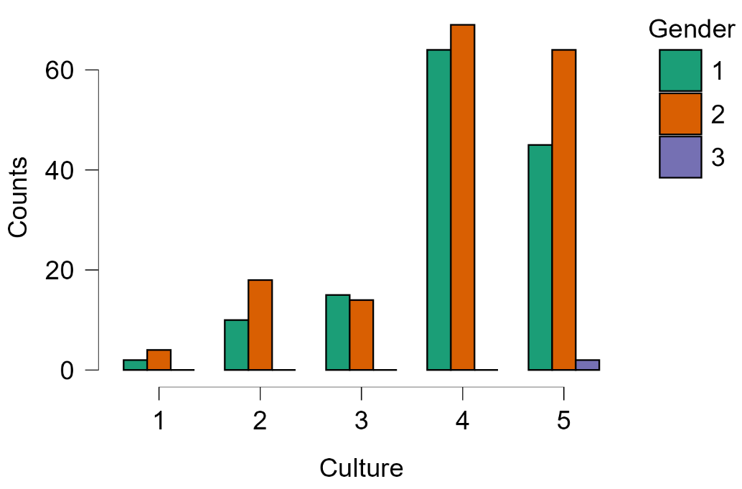
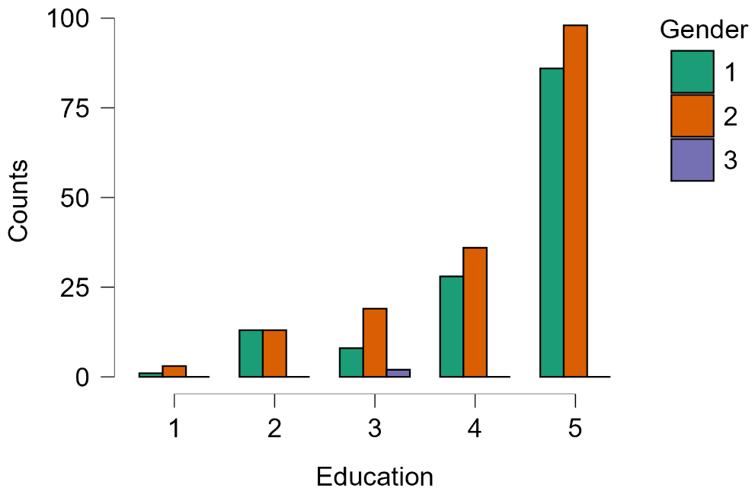
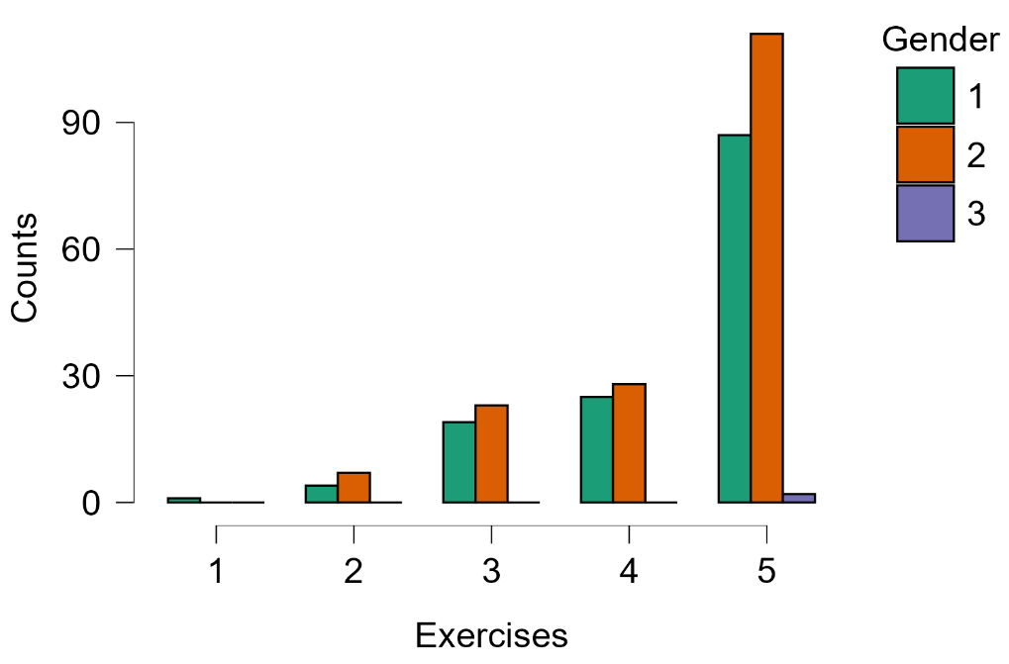
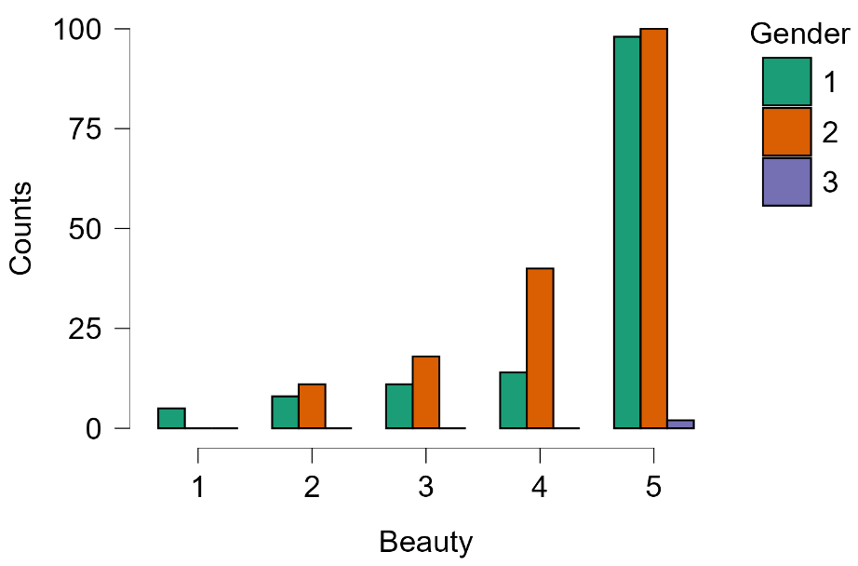
3.2.Nhóm CES
 |  | Culture |  |  | Beauty |  |  |  | Education
Exercises

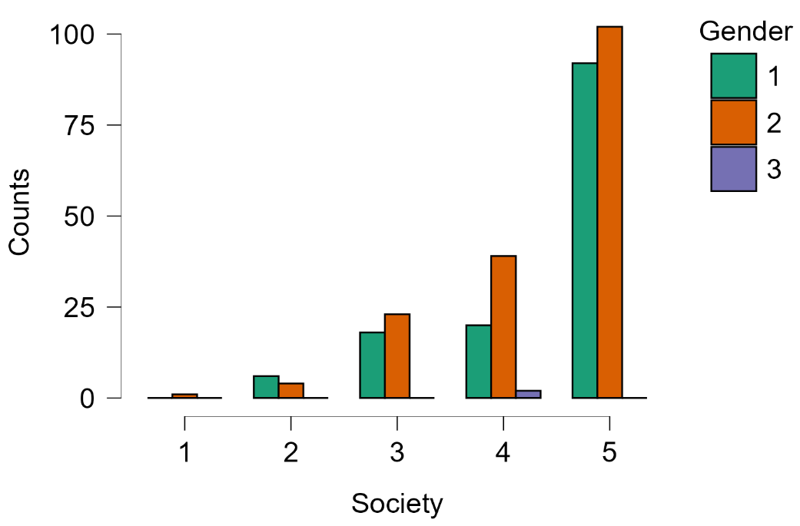
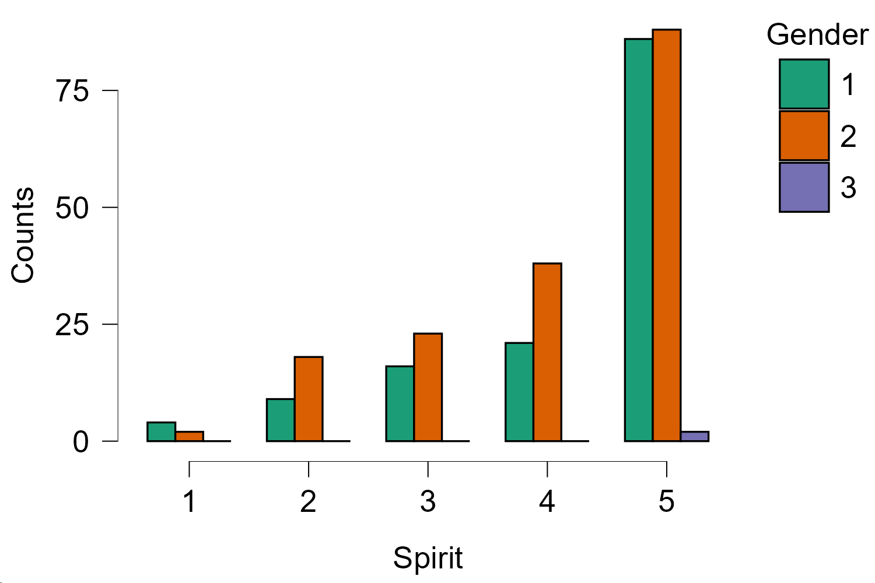
 | Society

Nhận xét: Đối với nhóm dịch vụ văn hóa (CES), các hoạt động vận động/thể dục (Exercises) được cả hai giới đánh giá cao với phân phối tập trung ở mức 4–5, trong đó nam giới (nhóm 1) và nữ giới (nhóm 2) có mức đánh giá khá tương đồng. Giá trị văn hóa (Culture) và giáo dục (Education) của không gian xanh được phụ nữ đánh giá cao hơn rõ rệt ở mức điểm tối đa. Giá trị thẩm mỹ (Beauty) ghi nhận sự đồng thuận cao từ cả hai giới, nhưng phụ nữ vẫn có tỷ lệ đánh giá ở mức 5 cao hơn. Giá trị gắn kết cộng đồng/xã hội (Society) có phân phối rộng hơn với đánh giá trải đều từ mức 3–5, không có sự chênh lệch lớn giữa hai giới. Nhìn chung, phụ nữ thể hiện sự đánh giá cao hơn đối với các giá trị văn hóa, giáo dục và thẩm mỹ của không gian xanh, trong khi cả hai giới đều coi trọng các hoạt động thể chất.

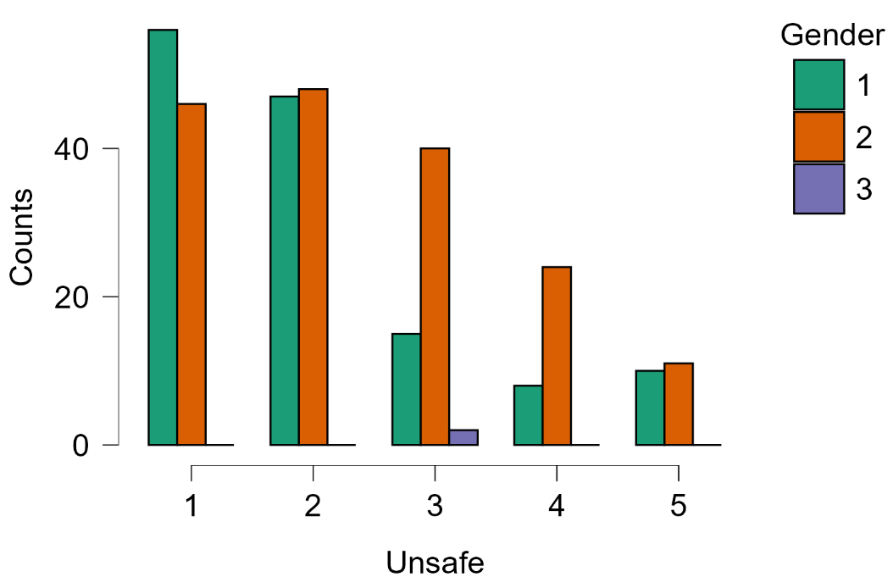
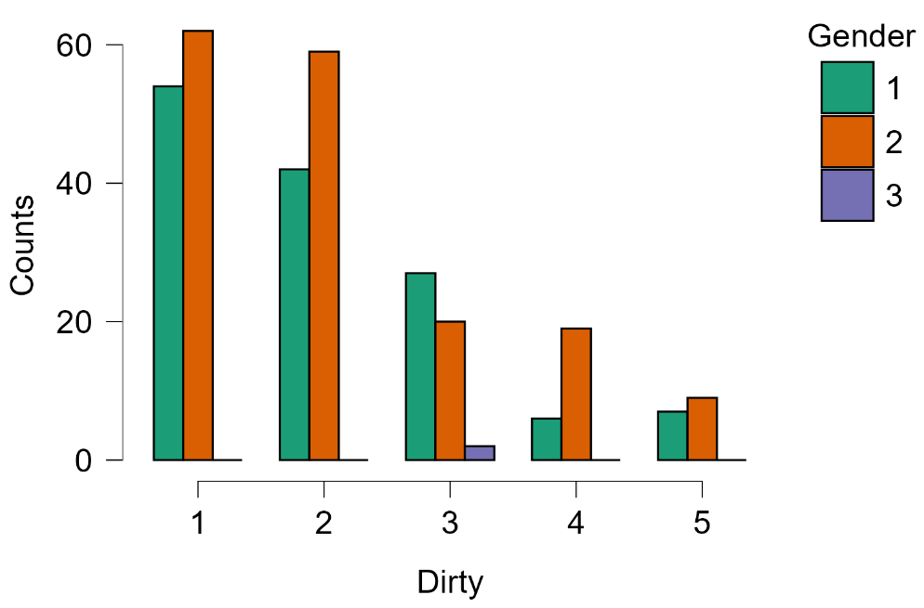
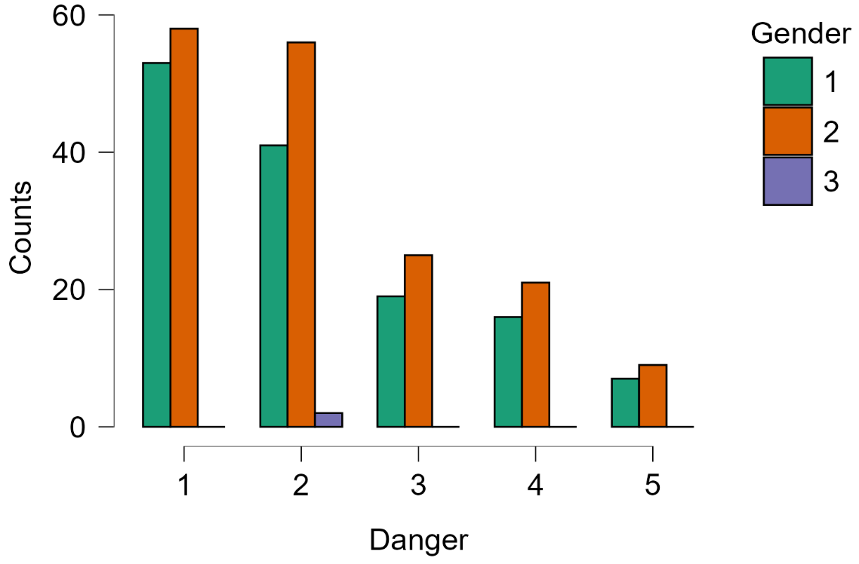
3.3. Nhóm DES
 |  | Unsafe |  |  |  | Danger
Dirty

Nhận xét: Đối với nhóm dịch vụ giải trí/tiêu cực (DES), nhận thức về sự không sạch sẽ (Dirty) của không gian xanh được đánh giá ở mức trung bình–thấp (mức 2–3 chiếm nhiều nhất), với phụ nữ có xu hướng ít hài lòng hơn nam giới (đánh giá mức Dirty cao hơn). Tương tự, nhận thức về sự không an toàn do tệ nạn (Unsafe) và bất lợi từ thiên nhiên (Danger) tập trung ở mức điểm thấp–trung bình, cho thấy người dùng không gian xanh nhìn chung cảm thấy khá an toàn. Cả hai giới có phân phối đánh giá tương tự nhau về mức độ không an toàn và bất lợi, tuy nhiên phụ nữ có tỷ lệ đánh giá ở mức cao hơn (3–4) đối với chỉ số Unsafe, phản ánh mối lo ngại về an ninh cá nhân của phụ nữ khi sử dụng không gian xanh đô thị.

HCA
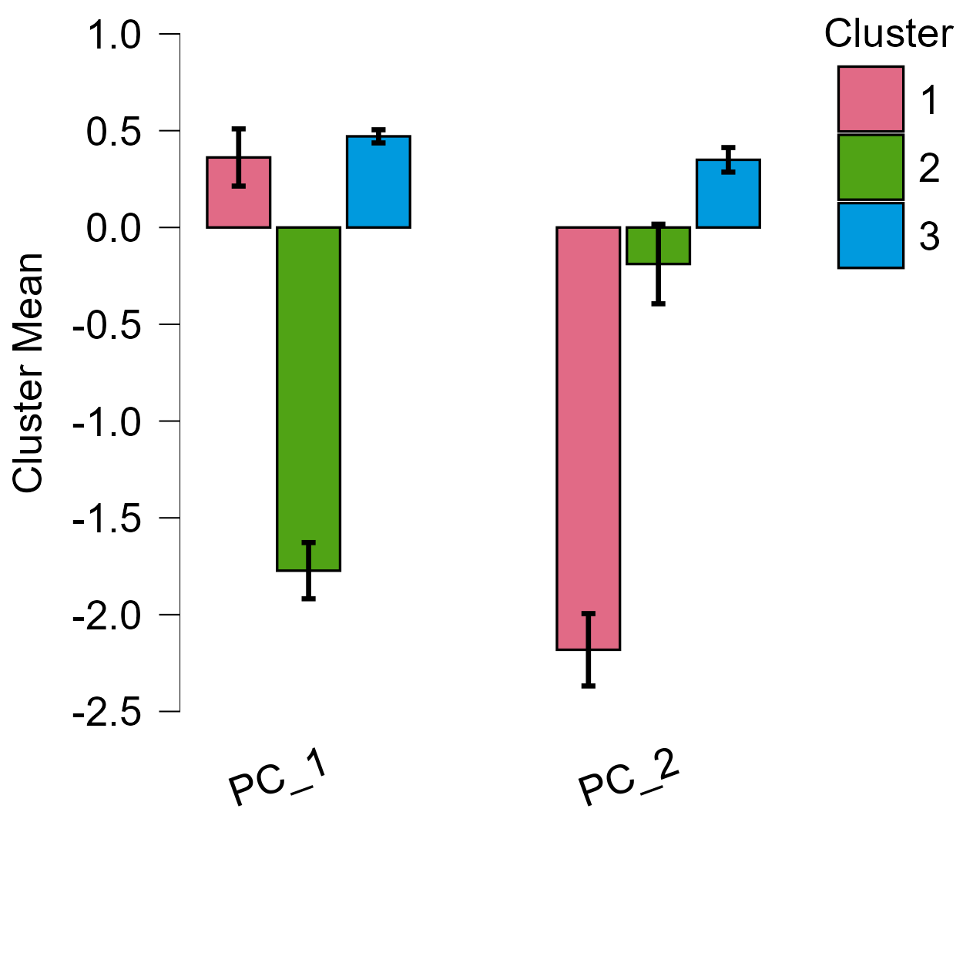
Hierarchical Clustering
Model Summary: Hierarchical Clustering
Clusters | N | R² | AIC | BIC | Silhouette
3 | 307 | 0.6796 | 208.08 | 230.44 | 0.59

Cluster Information
Cluster | 1 | 2 | 3
Size | 29 | 63 | 215
Explained proportion within-cluster heterogeneity | 0.08689 | 0.46619 | 0.44692 |  |  | Cụm 1: Nhóm Đặc thù về Cảm nhận (N = 29) + Điểm PC_1 dương (0.36) nhưng lại có điểm PC_2 âm cực sâu (-2.18) + Dù vẫn đánh giá tích cực ở PC_1 tương tự nhóm đa số, nhưng họ lại có phản ứng cực kỳ đặc biệt (đối lập hoàn toàn) ở các biến liên quan đến PC_2. Nhóm này có thể đại diện cho những người rất nhạy cảm với các tác động tiêu cực (Disservices) như sự mất an toàn (Unsafe) hoặc không sạch sẽ (Dirty) của công viên Cụm 2: Nhóm Quan điểm Đối lập (N = 63 người) + Điểm PC_1 âm rất sâu (-1.77) và PC_2 âm nhẹ (-0.19) +Nhóm này có quan điểm khác biệt hoàn toàn với Cụm 3 về các đặc tính thuộc PC_1. Họ có thể là những người ít ưu tiên các dịch vụ không gian xanh hơn hoặc có mức độ hài lòng/đồng ý thấp hơn đáng kể so với mặt bằng chung Cụm 3: Nhóm Đa số Tích cực (N = 215 người) + Có điểm số cao nhất và dương ở cả hai thành phần chính: PC_1 (0.47) và PC_2 (0.35) + Nhóm đối tượng chủ chốt, có xu hướng đánh giá rất cao tầm quan trọng của không gian xanh đô thị và đồng ý mạnh mẽ với các dịch vụ hệ sinh thái (như RES và CES) mà công viên cung cấp. Chỉ số Silhouette của nhóm này rất cao (0.646), cho thấy sự đồng thuận cực kỳ lớn trong nội bộ nhóm
Within sum of squares | 17.03772 | 91.41222 | 87.63321
Silhouette score | 0.61869 | 0.36519 | 0.64613

Cluster Means
 | PC_1 | PC_2
Cluster 1 | 0.36163 | -2.18146
Cluster 2 | -1.77275 | -0.18858
Cluster 3 | 0.47068 | 0.3495
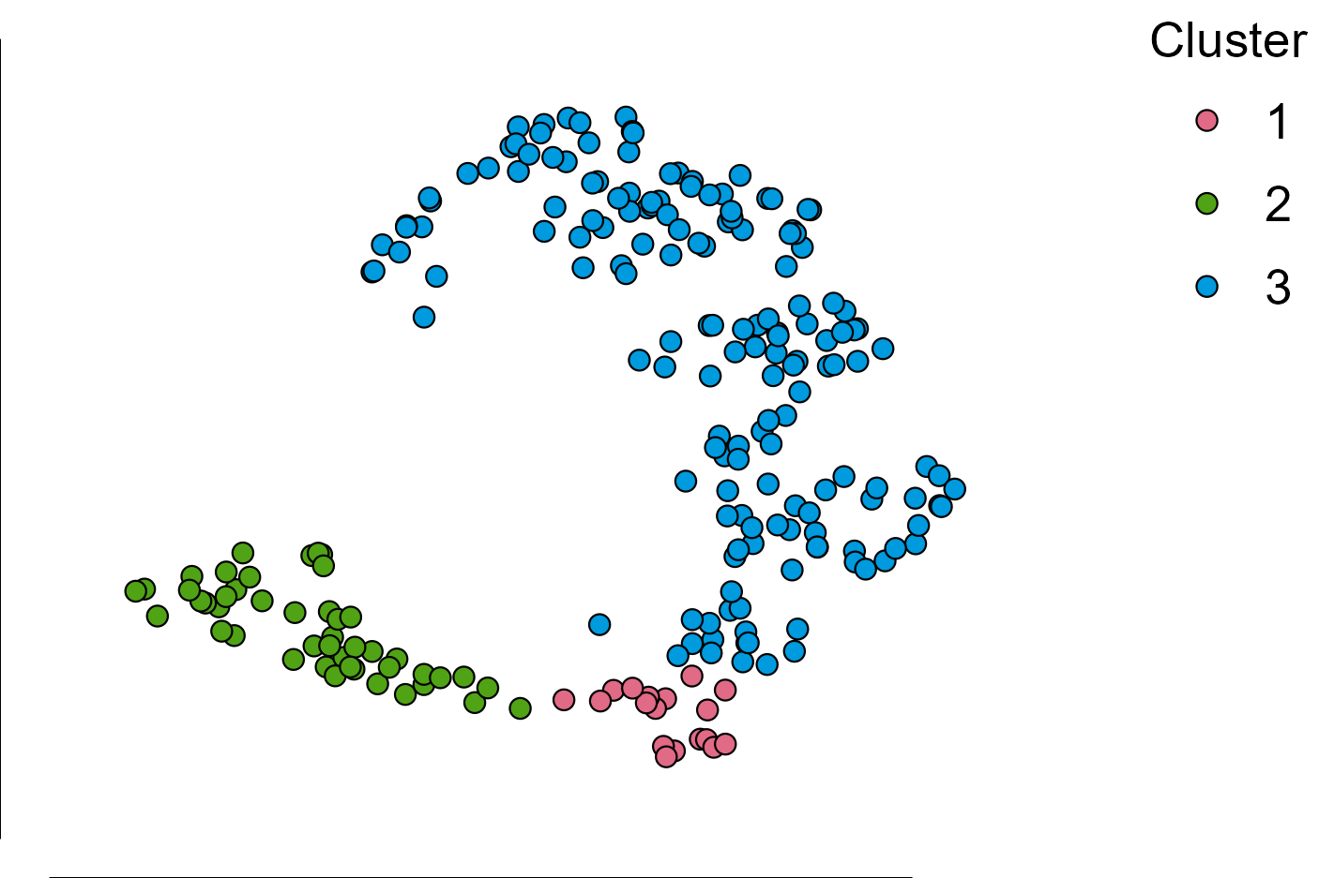

Cluster Mean Plots
t-SNE Cluster Plot

Donation
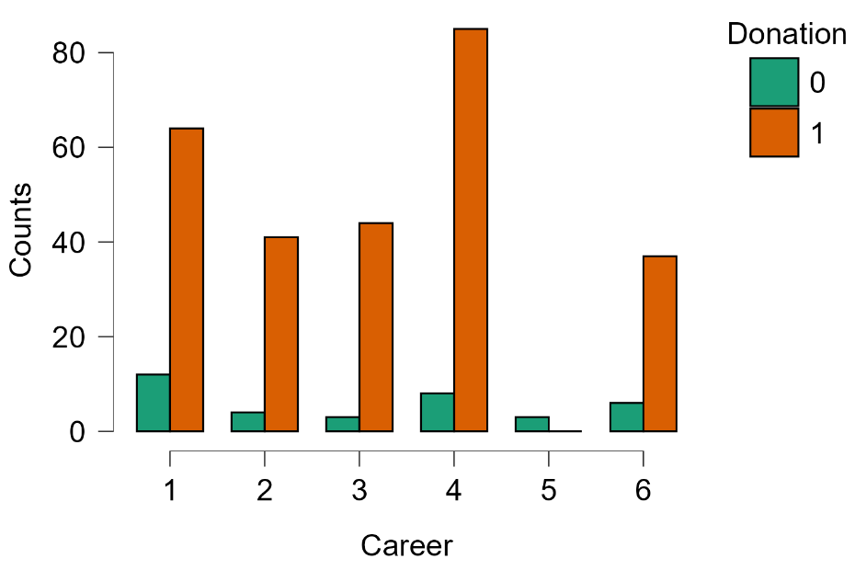
Mô hình 1 (Mô hình cơ sở - Thang đo nhận thức gốc) |  |  |  |  |  |  |  |  |  |  | Mô hình 2 (Mô hình mở rộng - Góc nhìn chân dung phân cụm)
Logistic Regression |  |  |  |  |  |  |  |  |  |  | Logistic Regression
Model Summary - Donation |  |  |  |  |  |  |  |  |  |  | Model Summary - Donation
Model | Deviance | AIC | BIC | df | ΔΧ² | p | McFadden R² | Nagelkerke R² | Tjur R² | Cox & Snell R² | Model | Deviance | AIC | BIC | df | ΔΧ² | p | McFadden R² | Nagelkerke R² | Tjur R² | Cox & Snell R²
M₀ | 221.92275 | 223.92275 | 227.6496 | 306 |  |  | 0 |  | 0 |  | M₀ | 221.92275 | 223.92275 | 227.6496 | 306 |  |  | 0 |  | 0
M₁ | 135.70134 | 185.70134 | 278.87253 | 282 | 86.22141 | < .00001 | 0.38852 | 0.47578 | 0.34873 | 0.24486 | M₁ | 141.14867 | 187.14867 | 272.86617 | 284 | 80.77408 | < .00001 | 0.36397 | 0.44952 | 0.35204 | 0.23134
Note. M₁ includes Mean_UGS, MEAN CES, MEAN DES, MEAN RES, Time, Distance, Frequency, Career, Gender |  |  |  |  |  |  |  |  |  |  | Note. M₁ includes Time, Distance, Frequency, Career, Gender, Cluster
Coefficients |  |  |  |  |  |  |  |  |  |  | Coefficients
 |  |  |  |  |  | Wald Test |  |  | 95% Confidence interval |  |  |  |  |  |  |  | Wald Test |  |  | 95% Confidence interval
 |  |  |  |  |  |  |  |  | (odds ratio scale) |  |  |  |  |  |  |  |  |  |  | (odds ratio scale)
Model |  | Estimate | Standard Error | Odds Ratio | z | Wald Statistic | df | p | Lower bound | Upper bound | Model |  | Estimate | Standard Error | Odds Ratio | z | Wald Statistic | df | p | Lower bound | Upper bound
M₀ | (Intercept) | 2.0186 | 0.17739 | 7.52778 | 11.37947 | 129.49224 | 1 | < .00001 | 5.31707 | 10.65764 | M₀ | (Intercept) | 2.0186 | 0.17739 | 7.52778 | 11.37947 | 129.49224 | 1 | < .00001 | 5.31707 | 10.65764
M₁ | (Intercept) | -2.23023 | 2.26856 | 0.1075 | -0.9831 | 0.96649 | 1 | 0.32556 | 0.00126 | 9.17123 | M₁ | (Intercept) | -2.56487 | 1.67439 | 0.07693 | -1.53182 | 2.34649 | 1 | 0.12557 | 0.00289 | 2.04802
 | Mean_UGS | -0.55467 | 0.39735 | 0.57426 | -1.39592 | 1.94861 | 1 | 0.16274 | 0.26356 | 1.25122 |  | Time (2) | 2.27311 | 1.35925 | 9.70954 | 1.67233 | 2.79668 | 1 | 0.09446 | 0.6764 | 139.37774
 | MEAN CES | 1.4439 | 0.51312 | 4.23719 | 2.81396 | 7.91839 | 1 | 0.00489 | 1.54992 | 11.58368 |  | Time (3) | 3.60176 | 1.34593 | 36.66265 | 2.67603 | 7.16113 | 1 | 0.00745 | 2.62158 | 512.72585
 | MEAN DES | -0.85583 | 0.23023 | 0.42493 | -3.71724 | 13.81787 | 1 | 0.0002 | 0.27061 | 0.66726 |  | Time (4) | 3.1802 | 1.3487 | 24.05168 | 2.35798 | 5.56005 | 1 | 0.01837 | 1.71052 | 338.19049
 | MEAN RES | -0.23655 | 0.43665 | 0.78934 | -0.54175 | 0.29349 | 1 | 0.58799 | 0.33542 | 1.85755 |  | Time (5) | 3.04191 | 1.37852 | 20.9453 | 2.20666 | 4.86934 | 1 | 0.02734 | 1.40505 | 312.23537
 | Time (2) | 3.0074 | 1.45773 | 20.23464 | 2.06306 | 4.25623 | 1 | 0.03911 | 1.16217 | 352.30624 |  | Distance (2) | -0.23962 | 0.71817 | 0.78692 | -0.33366 | 0.11133 | 1 | 0.73864 | 0.19259 | 3.21542
 | Time (3) | 4.1743 | 1.40814 | 64.99463 | 2.96441 | 8.78774 | 1 | 0.00303 | 4.11403 | 1026.80473 |  | Distance (3) | 1.12596 | 0.95343 | 3.08317 | 1.18096 | 1.39466 | 1 | 0.23762 | 0.47581 | 19.97831
 | Time (4) | 3.91312 | 1.39948 | 50.05482 | 2.79612 | 7.81827 | 1 | 0.00517 | 3.22258 | 777.47814 |  | Distance (4) | -0.55681 | 0.69251 | 0.57303 | -0.80405 | 0.64649 | 1 | 0.42137 | 0.14747 | 2.22662
 | Time (5) | 4.16426 | 1.44322 | 64.34513 | 2.8854 | 8.32552 | 1 | 0.00391 | 3.80229 | 1088.89599 |  | Distance (5) | -0.14496 | 0.88469 | 0.86506 | -0.16385 | 0.02685 | 1 | 0.86985 | 0.15275 | 4.89885
 | Distance (2) | 0.03265 | 0.74382 | 1.03319 | 0.0439 | 0.00193 | 1 | 0.96499 | 0.24046 | 4.43936 |  | Distance (6) | 14.12589 | 3956.18043 | 1.36394×10+6 | 0.00357 | 0.00001 | 1 | 0.99715 | 0 | ∞
 | Distance (3) | 0.67279 | 0.94356 | 1.95969 | 0.71303 | 0.50841 | 1 | 0.47583 | 0.30834 | 12.45522 |  | Frequency (2) | -0.23614 | 0.72059 | 0.78967 | -0.32771 | 0.10739 | 1 | 0.74313 | 0.19234 | 3.24201
 | Distance (4) | -1.12368 | 0.73626 | 0.32508 | -1.5262 | 2.32928 | 1 | 0.12696 | 0.07679 | 1.37625 |  | Frequency (3) | 0.94704 | 0.9445 | 2.57808 | 1.00269 | 1.0054 | 1 | 0.31601 | 0.40489 | 16.41552
 | Distance (5) | -0.89722 | 0.89191 | 0.4077 | -1.00595 | 1.01194 | 1 | 0.31444 | 0.07098 | 2.34175 |  | Frequency (4) | -0.10766 | 0.75451 | 0.89793 | -0.14269 | 0.02036 | 1 | 0.88653 | 0.20465 | 3.93986
 | Distance (6) | 13.64895 | 3956.18045 | 846569.53828 | 0.00345 | 0.00001 | 1 | 0.99725 | 0 | ∞ |  | Frequency (5) | 0.49057 | 0.81054 | 1.63325 | 0.60524 | 0.36632 | 1 | 0.54502 | 0.33352 | 7.99808
 | Frequency (2) | -0.29396 | 0.7402 | 0.74531 | -0.39714 | 0.15772 | 1 | 0.69126 | 0.17469 | 3.17973 |  | Career (2) | 1.96912 | 0.94725 | 7.16439 | 2.07879 | 4.32136 | 1 | 0.03764 | 1.11914 | 45.86445
 | Frequency (3) | 1.19829 | 1.04124 | 3.31444 | 1.15083 | 1.32441 | 1 | 0.2498 | 0.43063 | 25.51039 |  | Career (3) | 0.83515 | 0.85499 | 2.30516 | 0.97679 | 0.95412 | 1 | 0.32867 | 0.43145 | 12.31604
 | Frequency (4) | -0.29241 | 0.80962 | 0.74646 | -0.36117 | 0.13044 | 1 | 0.71798 | 0.15271 | 3.64887 |  | Career (4) | 1.08794 | 0.66168 | 2.96816 | 1.64421 | 2.70342 | 1 | 0.10013 | 0.81145 | 10.85705
 | Frequency (5) | 0.13447 | 0.86938 | 1.14393 | 0.15467 | 0.02392 | 1 | 0.87708 | 0.20815 | 6.28666 |  | Career (5) | -16.8434 | 1920.42894 | 4.84177×10-8 | -0.00877 | 0.00008 | 1 | 0.993 | 0 | ∞
 | Career (2) | 1.68065 | 0.99597 | 5.36906 | 1.68745 | 2.84749 | 1 | 0.09152 | 0.7623 | 37.81564 |  | Career (6) | 1.35133 | 0.79644 | 3.86257 | 1.69671 | 2.87881 | 1 | 0.08975 | 0.81085 | 18.3997
 | Career (3) | 0.73545 | 0.93643 | 2.08641 | 0.78537 | 0.61681 | 1 | 0.43224 | 0.3329 | 13.07651 |  | Gender (2) | -0.00308 | 0.50292 | 0.99692 | -0.00613 | 0.00004 | 1 | 0.99511 | 0.37203 | 2.67148
 | Career (4) | 0.34992 | 0.6829 | 1.41896 | 0.51241 | 0.26256 | 1 | 0.60836 | 0.37212 | 5.41072 |  | Gender (3) | 12.76331 | 2797.44219 | 349168.45624 | 0.00456 | 0.00002 | 1 | 0.99636 | 0 | ∞
 | Career (5) | -16.93168 | 1917.67268 | 4.43264×10-8 | -0.00883 | 0.00008 | 1 | 0.99296 | 0 | ∞ |  | Cluster (2) | -0.69206 | 0.64434 | 0.50054 | -1.07406 | 1.1536 | 1 | 0.2828 | 0.14157 | 1.76972
 | Career (6) | 0.89713 | 0.78062 | 2.45255 | 1.14925 | 1.32077 | 1 | 0.25045 | 0.53107 | 11.32621 |  | Cluster (3) | 2.11443 | 0.68655 | 8.28482 | 3.0798 | 9.48514 | 1 | 0.00207 | 2.15721 | 31.81804
 | Gender (2) | 0.13057 | 0.5264 | 1.13947 | 0.24804 | 0.06152 | 1 | 0.80411 | 0.4061 | 3.19726 | Note. Donation level '1' coded as class 1.
 | Gender (3) | 13.58278 | 2797.4422 | 792367.96746 | 0.00486 | 0.00002 | 1 | 0.99613 | 0 | ∞ | Multicollinearity Diagnostics
Note. Donation level '1' coded as class 1. |  |  |  |  |  |  |  |  |  |  |  | Tolerance | VIF
Multicollinearity Diagnostics |  |  |  |  | Nhận xét kết quả hồi quy logistic – Biến phụ thuộc Donation (Quyết định quyên góp tiền): Mô hình 1 (thang đo gốc) và Mô hình 2 (phân cụm) đều có ý nghĩa thống kê (p < 0,00001), với McFadden R² lần lượt là 0,389 và 0,364, Nagelkerke R² là 0,476 và 0,450, cho thấy cả hai mô hình giải thích tốt biến thiên của hành vi quyên góp. Trong Mô hình 1, các yếu tố có tác động có ý nghĩa thống kê bao gồm: MEAN CES (OR = 4,237, p = 0,005) tác động tích cực mạnh nhất, MEAN DES (OR = 0,425, p = 0,0002) tác động tiêu cực, tần suất ghé thăm cao (Time 3–5, OR = 21–64) tác động tích cực mạnh, một số nhóm nghề nghiệp (Career 3, 4, 6) và khoảng cách nhất định (Distance 4) cũng có ý nghĩa. Trong Mô hình 2, Cluster 3 (OR = 4,905, p = 0,001) là yếu tố phân cụm duy nhất có ý nghĩa thống kê, cùng với Time (3–5) và Career (2, 3, 4, 6). Chỉ số VIF cho thấy không có hiện tượng đa cộng tuyến nghiêm trọng (VIF < 5). Độ chính xác phân loại của Mô hình 1 đạt 89,58% và AUC = 0,905; Mô hình 2 đạt 75,57% và AUC = 0,826. |  |  |  |  |  | Time | 0.45905 | 2.17843
 | Tolerance | VIF |  |  |  |  |  |  |  |  | Distance | 0.37848 | 2.64216
Mean_UGS | 0.39201 | 2.55094 |  |  |  |  |  |  |  |  | Frequency | 0.44091 | 2.26802
MEAN CES | 0.21441 | 4.664 |  |  |  |  |  |  |  |  | Career | 0.32729 | 3.05542
MEAN DES | 0.69983 | 1.42891 |  |  |  |  |  |  |  |  | Gender | 0.82359 | 1.2142
MEAN RES | 0.36722 | 2.72316 |  |  |  |  |  |  |  |  | Cluster | 0.47279 | 2.11508
Time | 0.45968 | 2.17543 |  |  |  |  |  |  |  |  | Performance Diagnostics
Distance | 0.35032 | 2.85456 |  |  |  |  |  |  |  |  | Confusion matrix
Frequency | 0.32633 | 3.06438 |  |  |  |  |  |  |  |  |  | Predicted
Career | 0.28611 | 3.49514 |  |  |  |  |  |  |  |  | Observed | 0 | 1 | % Correct
Gender | 0.78297 | 1.27719 |  |  |  |  |  |  |  |  | 0 | 15 | 21 | 41.66667
Performance Diagnostics |  |  |  |  |  |  |  |  |  |  | 1 | 3 | 268 | 98.89299
Confusion matrix |  |  |  |  |  |  |  |  |  |  | Overall % Correct |  |  | 92.18241
 | Predicted |  |  |  |  |  |  |  |  |  | Note. The cut-off value is set to 0.5
Observed | 0 | 1 | % Correct
0 | 11 | 25 | 30.55556 |  |  |  |  |  |  |  | Performance metrics
1 | 7 | 264 | 97.41697 |  |  |  |  |  |  |  |  | Value
Overall % Correct |  |  | 89.57655 |  |  |  |  |  |  |  | Accuracy | 0.92182
Note. The cut-off value is set to 0.5 |  |  |  |  |  |  |  |  |  |  | AUC | 0.88218

Performance metrics
 | Value
Accuracy | 0.89577
AUC | 0.90457

Biểu đồ phân phối theo nhóm biến (Donation)
Distance - Phân phối |  |  |  |  |  |  |  |  | Distance theo Donation
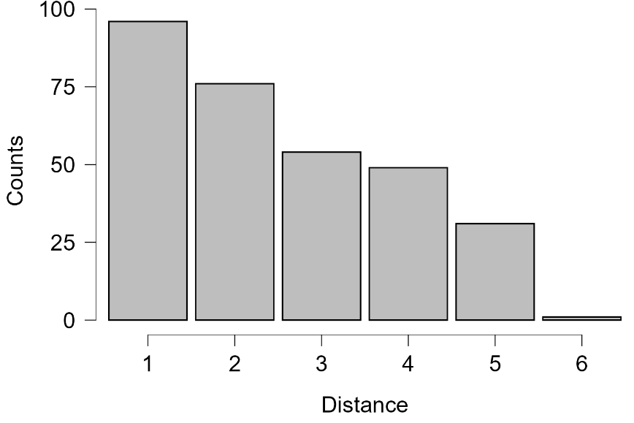
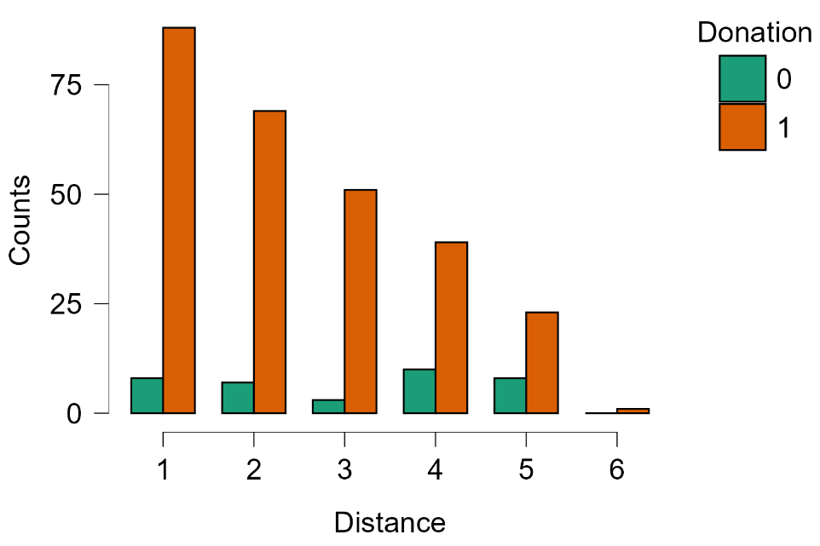

Time - Phân phối |  |  |  |  |  |  |  |  | Time theo Donation
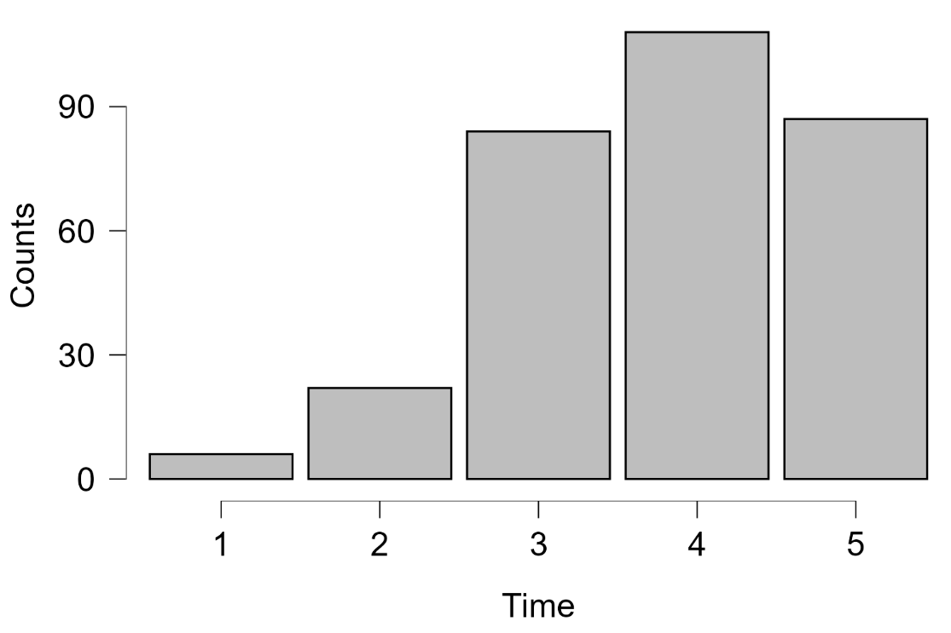
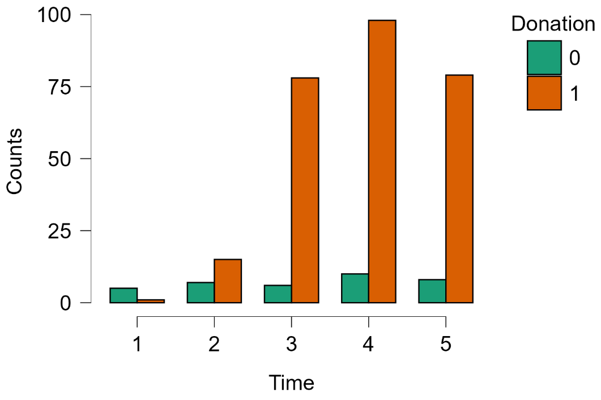

Frequency - Phân phối |  |  |  |  |  |  |  |  | Frequency theo Donation
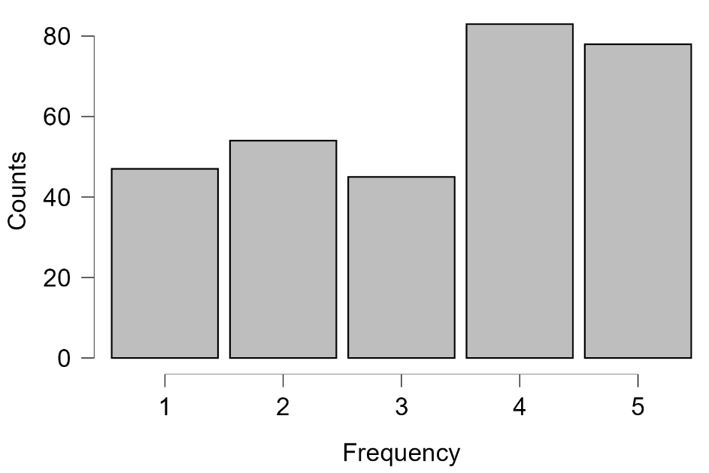
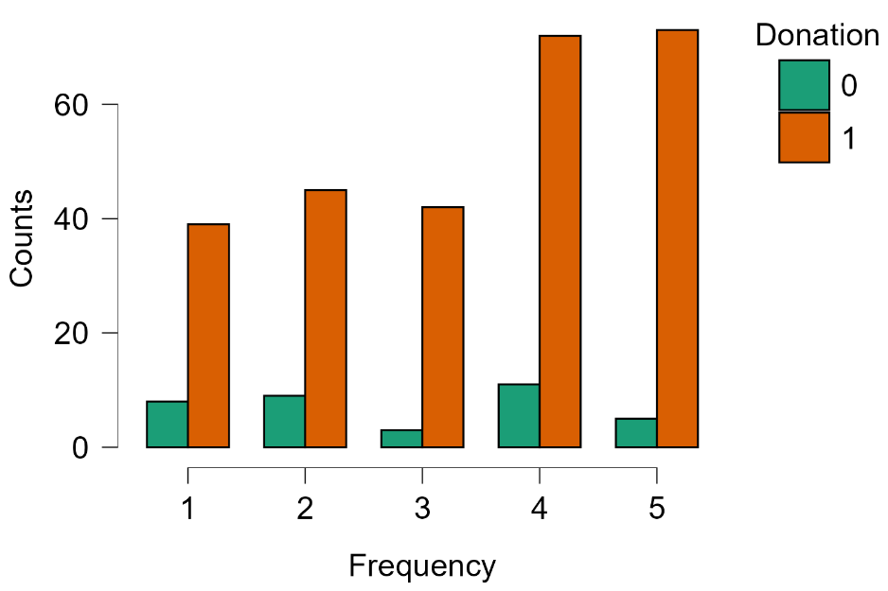

Transportation - Phân phối |  |  |  |  |  |  |  |  | Transportation theo Donation |  |  |  |  | Nhận xét phân phối biến hành vi sử dụng không gian xanh theo Donation: Khoảng cách (Distance): Phần lớn người quyên góp (Donation=1) sống gần không gian xanh (nhóm 1–2), số lượng giảm dần theo khoảng cách, nhưng tỷ lệ không quyên góp (Donation=0) duy trì tương đối ổn định ở các nhóm khoảng cách, cho thấy khoảng cách không phải yếu tố quyết định chính. Thời gian ghé thăm (Time): Người quyên góp tập trung nhiều ở nhóm đến thường xuyên (mức 4–5), trong khi nhóm đến ít (mức 1–2) chiếm tỷ lệ không quyên góp cao hơn – phù hợp với kết quả hồi quy cho thấy tần suất ghé thăm tác động tích cực mạnh đến xác suất quyên góp. Tần suất (Frequency): Phân phối đồng đều hơn, người quyên góp xuất hiện ở tất cả các mức tần suất, không có xu hướng rõ ràng. Phương tiện di chuyển (Transportation): Đi bộ (nhóm 3) chiếm ưu thế tuyệt đối và chủ yếu là nhóm quyên góp, phù hợp với đặc điểm người dùng không gian xanh gần nhà.
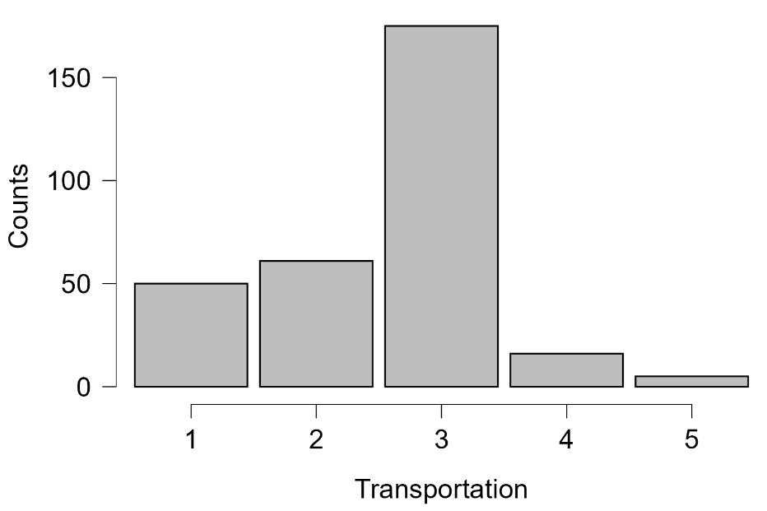
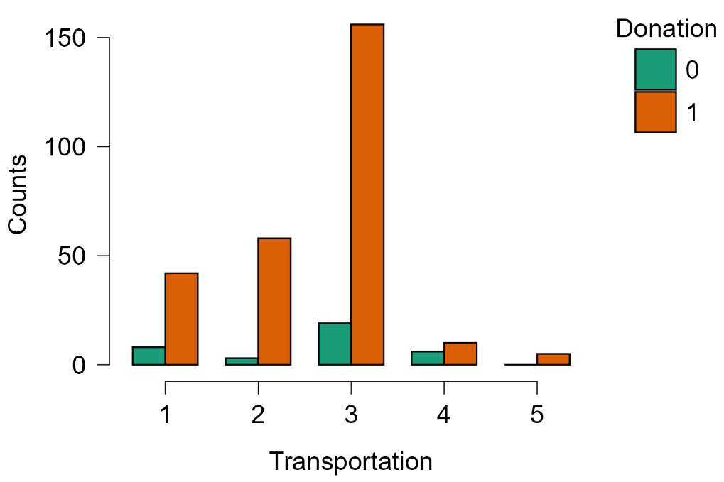

Gender theo Donation |  |  |  |  |  |  |  |  | Literacy theo Donation
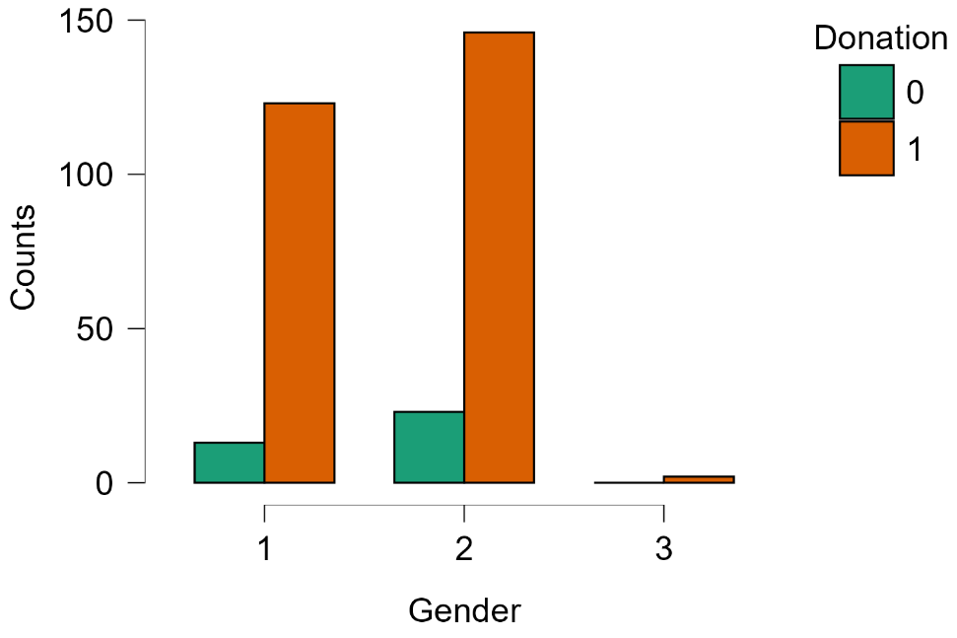
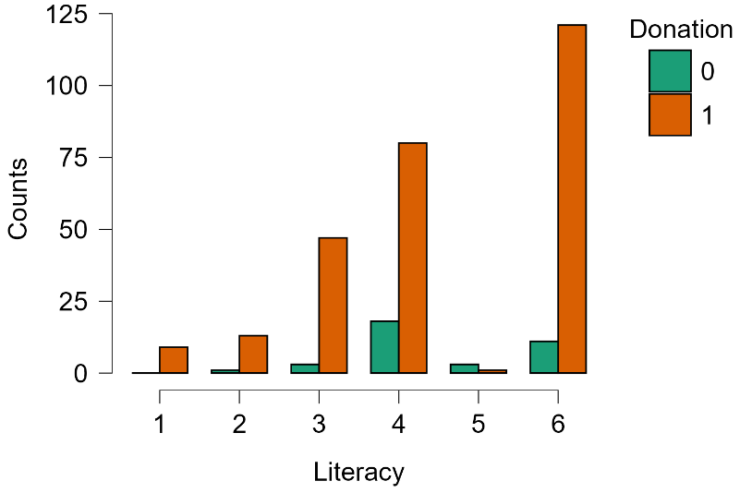

 |  |  |  |  |  | Nhận xét phân phối đặc điểm người trả lời theo Donation: Giới tính (Gender): Cả hai giới đều có tỷ lệ quyên góp (nhóm cam) cao hơn không quyên góp (nhóm xanh), phụ nữ (nhóm 2) có số lượng quyên góp tuyệt đối nhiều hơn do chiếm đa số trong mẫu. Không có sự khác biệt rõ rệt về tỷ lệ quyên góp giữa hai giới. Trình độ học vấn (Literacy): Tất cả các nhóm đều có tỉ lệ quyên góp (nhóm cao) cao hơn không quyên góp, trừ nhóm 5 (Trung cấp, Cao đẳng). Nghề nghiệp (Career): Nhân viên/công chức (nhóm 4) và học sinh/sinh viên (nhóm 1) có số lượng người quyên góp nhiều nhất. Nhóm chủ doanh nghiệp tư nhân (nhóm 5) hầu như không có ai quyên góp. Nhìn chung, người đi làm và có thu nhập ổn định có xu hướng quyên góp cao hơn.

Career theo Donation

Decision
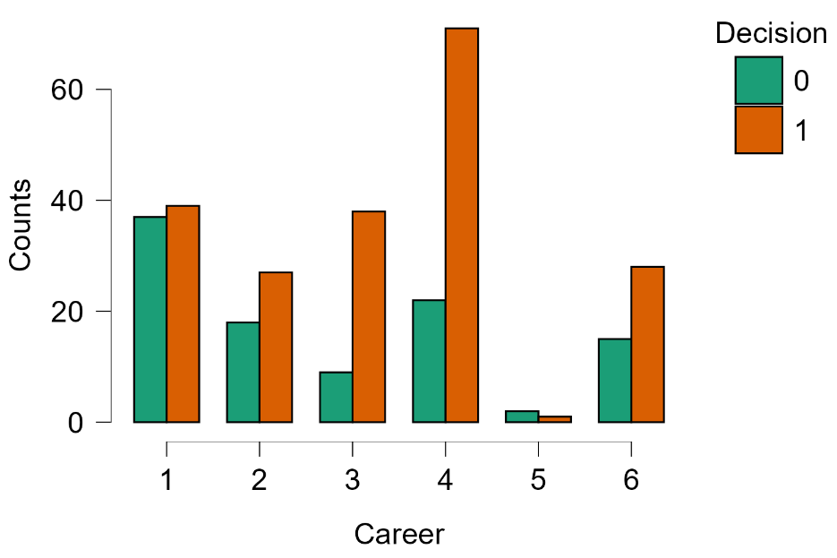
Mô hình 1 (Mô hình cơ sở - Thang đo nhận thức gốc) |  |  |  |  |  |  |  |  |  |  | Mô hình 2 (Mô hình mở rộng - Góc nhìn chân dung phân cụm)
Logistic Regression |  |  |  |  |  |  |  |  |  |  | Logistic Regression
Model Summary - Decision |  |  |  |  |  |  |  |  |  |  | Model Summary - Decision
Model | Deviance | AIC | BIC | df | ΔΧ² | p | McFadden R² | Nagelkerke R² | Tjur R² | Cox & Snell R² | Model | Deviance | AIC | BIC | df | ΔΧ² | p | McFadden R² | Nagelkerke R² | Tjur R² | Cox & Snell R²
M₀ | 391.73739 | 393.73739 | 397.46424 | 306 |  |  | 0 |  | 0 |  | M₀ | 391.73739 | 393.73739 | 397.46424 | 306 |  |  | 0 |  | 0
M₁ | 292.89442 | 342.89442 | 436.06561 | 282 | 98.84297 | < .00001 | 0.25232 | 0.38187 | 0.29354 | 0.27528 | M₁ | 315.34722 | 361.34722 | 447.06472 | 284 | 76.39017 | < .00001 | 0.195 | 0.30559 | 0.23501 | 0.22029
Note. M₁ includes Mean_UGS, MEAN CES, MEAN DES, MEAN RES, Time, Distance, Frequency, Career, Gender |  |  |  |  |  |  |  |  |  |  | Note. M₁ includes Time, Distance, Frequency, Career, Gender, Cluster
Coefficients |  |  |  |  |  |  |  |  |  |  | Coefficients
 |  |  |  |  |  | Wald Test |  |  | 95% Confidence interval |  |  |  |  |  |  |  | Wald Test |  |  | 95% Confidence interval
 |  |  |  |  |  |  |  |  | (odds ratio scale) |  |  |  |  |  |  |  |  |  |  | (odds ratio scale)
Model |  | Estimate | Standard Error | Odds Ratio | z | Wald Statistic | df | p | Lower bound | Upper bound | Model |  | Estimate | Standard Error | Odds Ratio | z | Wald Statistic | df | p | Lower bound | Upper bound
M₀ | (Intercept) | 0.68339 | 0.12087 | 1.98058 | 5.65371 | 31.96448 | 1 | < .00001 | 1.5628 | 2.51005 | M₀ | (Intercept) | 0.68339 | 0.12087 | 1.98058 | 5.65371 | 31.96448 | 1 | < .00001 | 1.5628 | 2.51005
M₁ | (Intercept) | -1.37552 | 1.5043 | 0.25271 | -0.91439 | 0.83611 | 1 | 0.36051 | 0.01325 | 4.8204 | M₁ | (Intercept) | -0.88033 | 1.21264 | 0.41465 | -0.72596 | 0.52702 | 1 | 0.46786 | 0.0385 | 4.46555
 | Mean_UGS | 0.0177 | 0.27469 | 1.01786 | 0.06445 | 0.00415 | 1 | 0.94862 | 0.59411 | 1.74384 |  | Time (2) | -1.24447 | 1.09106 | 0.28809 | -1.14061 | 1.30098 | 1 | 0.25403 | 0.03395 | 2.44481
 | MEAN CES | 0.26316 | 0.34597 | 1.30103 | 0.76062 | 0.57855 | 1 | 0.44688 | 0.66038 | 2.5632 |  | Time (3) | -0.93236 | 1.02122 | 0.39362 | -0.91299 | 0.83356 | 1 | 0.36125 | 0.05319 | 2.91299
 | MEAN DES | -0.60087 | 0.15017 | 0.54833 | -4.00127 | 16.01018 | 1 | 0.00006 | 0.40853 | 0.73599 |  | Time (4) | -0.83518 | 1.01919 | 0.4338 | -0.81945 | 0.6715 | 1 | 0.41253 | 0.05885 | 3.19761
 | MEAN RES | 0.59807 | 0.34655 | 1.81861 | 1.72577 | 2.97828 | 1 | 0.08439 | 0.92205 | 3.58696 |  | Time (5) | -1.63017 | 1.02479 | 0.1959 | -1.59074 | 2.53045 | 1 | 0.11167 | 0.02629 | 1.45992
 | Time (2) | -1.48673 | 1.11478 | 0.22611 | -1.33366 | 1.77865 | 1 | 0.18232 | 0.02543 | 2.01011 |  | Distance (2) | 0.08418 | 0.39035 | 1.08782 | 0.21565 | 0.0465 | 1 | 0.82926 | 0.50617 | 2.33788
 | Time (3) | -1.54608 | 1.02926 | 0.21308 | -1.50212 | 2.25636 | 1 | 0.13307 | 0.02834 | 1.60199 |  | Distance (3) | -0.31156 | 0.41817 | 0.73231 | -0.74504 | 0.55508 | 1 | 0.45625 | 0.32266 | 1.66205
 | Time (4) | -1.47018 | 1.01253 | 0.22988 | -1.45198 | 2.10826 | 1 | 0.14651 | 0.0316 | 1.67254 |  | Distance (4) | 1.11246 | 0.48688 | 3.04183 | 2.28487 | 5.22064 | 1 | 0.02232 | 1.17139 | 7.89891
 | Time (5) | -2.17677 | 1.01468 | 0.11341 | -2.14529 | 4.60227 | 1 | 0.03193 | 0.01552 | 0.82858 |  | Distance (5) | 0.33172 | 0.56004 | 1.39336 | 0.59231 | 0.35084 | 1 | 0.55364 | 0.4649 | 4.1761
 | Distance (2) | 0.18762 | 0.41547 | 1.20638 | 0.45159 | 0.20393 | 1 | 0.65157 | 0.53436 | 2.72354 |  | Distance (6) | 15.5618 | 1455.39762 | 5.73329×10+6 | 0.01069 | 0.00011 | 1 | 0.99147 | 0 | ∞
 | Distance (3) | -0.2488 | 0.43909 | 0.77973 | -0.56663 | 0.32107 | 1 | 0.57097 | 0.32976 | 1.84374 |  | Frequency (2) | -0.24113 | 0.46217 | 0.78574 | -0.52174 | 0.27222 | 1 | 0.60185 | 0.3176 | 1.9439
 | Distance (4) | 1.13184 | 0.50238 | 3.10135 | 2.25296 | 5.07583 | 1 | 0.02426 | 1.15858 | 8.30187 |  | Frequency (3) | 0.53134 | 0.51856 | 1.70121 | 1.02464 | 1.04989 | 1 | 0.30553 | 0.61568 | 4.70069
 | Distance (5) | 0.49315 | 0.58434 | 1.63747 | 0.84394 | 0.71223 | 1 | 0.3987 | 0.52093 | 5.14716 |  | Frequency (4) | 1.27596 | 0.48547 | 3.58215 | 2.62831 | 6.90801 | 1 | 0.00858 | 1.38328 | 9.27631
 | Distance (6) | 14.71432 | 1455.39764 | 2.45669×10+6 | 0.01011 | 0.0001 | 1 | 0.99193 | 0 | ∞ |  | Frequency (5) | 0.79748 | 0.47263 | 2.21994 | 1.68734 | 2.8471 | 1 | 0.09154 | 0.8791 | 5.60587
 | Frequency (2) | -0.24628 | 0.47786 | 0.7817 | -0.51538 | 0.26561 | 1 | 0.60629 | 0.3064 | 1.99433 |  | Career (2) | 1.10708 | 0.49069 | 3.02552 | 2.25619 | 5.09038 | 1 | 0.02406 | 1.15645 | 7.91544
 | Frequency (3) | 0.29351 | 0.5469 | 1.34112 | 0.53667 | 0.28802 | 1 | 0.59149 | 0.45914 | 3.91737 |  | Career (3) | 1.39074 | 0.5046 | 4.01783 | 2.75613 | 7.59628 | 1 | 0.00585 | 1.49443 | 10.80208
 | Frequency (4) | 1.05024 | 0.513 | 2.85834 | 2.04724 | 4.19119 | 1 | 0.04063 | 1.04579 | 7.81239 |  | Career (4) | 1.21071 | 0.40617 | 3.35587 | 2.98079 | 8.88514 | 1 | 0.00288 | 1.51381 | 7.43942
 | Frequency (5) | 0.37461 | 0.50958 | 1.45443 | 0.73515 | 0.54044 | 1 | 0.46225 | 0.53572 | 3.94863 |  | Career (5) | 0.23469 | 1.39203 | 1.26451 | 0.16859 | 0.02842 | 1 | 0.86612 | 0.08261 | 19.35628
 | Career (2) | 0.94429 | 0.51906 | 2.57098 | 1.81921 | 3.30953 | 1 | 0.06888 | 0.92954 | 7.11092 |  | Career (6) | 1.30652 | 0.48668 | 3.69331 | 2.68458 | 7.207 | 1 | 0.00726 | 1.42284 | 9.58684
 | Career (3) | 1.20109 | 0.54515 | 3.32374 | 2.20323 | 4.85422 | 1 | 0.02758 | 1.14181 | 9.67522 |  | Gender (2) | -0.04512 | 0.29573 | 0.95588 | -0.15256 | 0.02328 | 1 | 0.87874 | 0.5354 | 1.70661
 | Career (4) | 0.98644 | 0.42905 | 2.68168 | 2.29916 | 5.28613 | 1 | 0.0215 | 1.15665 | 6.21744 |  | Gender (3) | 15.47148 | 1029.12161 | 5.23816×10+6 | 0.01503 | 0.00023 | 1 | 0.98801 | 0 | ∞
 | Career (5) | 0.44012 | 1.47249 | 1.5529 | 0.2989 | 0.08934 | 1 | 0.76502 | 0.08665 | 27.83105 |  | Cluster (2) | 0.21353 | 0.53512 | 1.23804 | 0.39902 | 0.15922 | 1 | 0.68988 | 0.43375 | 3.5337
 | Career (6) | 1.23464 | 0.50191 | 3.43715 | 2.4599 | 6.05113 | 1 | 0.0139 | 1.28521 | 9.19226 |  | Cluster (3) | 1.59031 | 0.48308 | 4.90527 | 3.29206 | 10.83764 | 1 | 0.00099 | 1.90313 | 12.64321
 | Gender (2) | 0.0052 | 0.31567 | 1.00522 | 0.01648 | 0.00027 | 1 | 0.98685 | 0.54146 | 1.86618 | Note. Decision level '1' coded as class 1.
 | Gender (3) | 15.85936 | 1029.12164 | 7.72027×10+6 | 0.01541 | 0.00024 | 1 | 0.9877 | 0 | ∞ | Multicollinearity Diagnostics
Note. Decision level '1' coded as class 1. |  |  |  |  |  |  |  |  |  |  |  | Tolerance | VIF
Multicollinearity Diagnostics |  |  |  |  | Nhận xét kết quả hồi quy logistic – Biến phụ thuộc Decision (Sẵn sàng chi trả cao hơn cho BĐS): Mô hình 1 (thang đo gốc) và Mô hình 2 (phân cụm) đều có ý nghĩa thống kê (p < 0,00001), với McFadden R² lần lượt là 0,252 và ~0,26, Nagelkerke R² là 0,352 và ~0,35, cho thấy mô hình giải thích được khoảng 1/4 đến 1/3 biến thiên của hành vi quyết định tham gia. Trong Mô hình 1, yếu tố có tác động tiêu cực mạnh nhất là MEAN DES (OR = 0,549, p < 0,001), trong khi Time và Career có tác động tích cực đáng kể. Đặc biệt, khoảng cách Distance (4) có OR = 3,101 (p = 0,024) cho thấy nhóm sống xa vừa phải có mức sẵn sàng cao hơn. Trong Mô hình 2, Cluster 3 (OR = 4,905, p = 0,001) nổi bật là yếu tố phân cụm quan trọng nhất, cùng với Career (2, 3, 4, 6) và Time (2–5) đều tác động tích cực đáng kể. Chỉ số VIF cho thấy không có đa cộng tuyến nghiêm trọng. Độ chính xác phân loại đạt 75,57% (Mô hình 1) và AUC = 0,826 (Mô hình 1), 74,92% và AUC = 0,785 (Mô hình 2), phản ánh khả năng phân biệt tốt nhưng kém hơn so với mô hình Donation. |  |  |  |  |  | Time | 0.59097 | 1.69214
 | Tolerance | VIF |  |  |  |  |  |  |  |  | Distance | 0.56304 | 1.77606
Mean_UGS | 0.38973 | 2.5659 |  |  |  |  |  |  |  |  | Frequency | 0.6188 | 1.61603
MEAN CES | 0.2276 | 4.39373 |  |  |  |  |  |  |  |  | Career | 0.48037 | 2.08173
MEAN DES | 0.76567 | 1.30605 |  |  |  |  |  |  |  |  | Gender | 0.8876 | 1.12664
MEAN RES | 0.29596 | 3.3788 |  |  |  |  |  |  |  |  | Cluster | 0.5336 | 1.87408
Time | 0.60294 | 1.65854 |  |  |  |  |  |  |  |  | Performance Diagnostics
Distance | 0.56192 | 1.77962 |  |  |  |  |  |  |  |  | Confusion matrix
Frequency | 0.57301 | 1.74516 |  |  |  |  |  |  |  |  |  | Predicted
Career | 0.44131 | 2.266 |  |  |  |  |  |  |  |  | Observed | 0 | 1 | % Correct
Gender | 0.85528 | 1.16921 |  |  |  |  |  |  |  |  | 0 | 57 | 46 | 55.33981
Performance Diagnostics |  |  |  |  |  |  |  |  |  |  | 1 | 31 | 173 | 84.80392
Confusion matrix |  |  |  |  |  |  |  |  |  |  | Overall % Correct |  |  | 74.91857
 | Predicted |  |  |  |  |  |  |  |  |  | Note. The cut-off value is set to 0.5
Observed | 0 | 1 | % Correct
0 | 59 | 44 | 57.28155 |  |  |  |  |  |  |  | Performance metrics
1 | 31 | 173 | 84.80392 |  |  |  |  |  |  |  |  | Value
Overall % Correct |  |  | 75.57003 |  |  |  |  |  |  |  | Accuracy | 0.74919
Note. The cut-off value is set to 0.5 |  |  |  |  |  |  |  |  |  |  | AUC | 0.78519

Performance metrics
 | Value
Accuracy | 0.7557
AUC | 0.82629

Biểu đồ phân phối theo nhóm biến (Decision)
Gender theo Decision |  |  |  |  |  |  |  |  | Literacy theo Decision
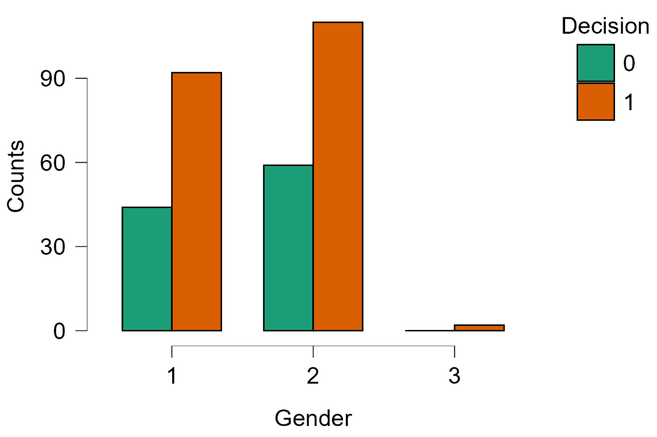
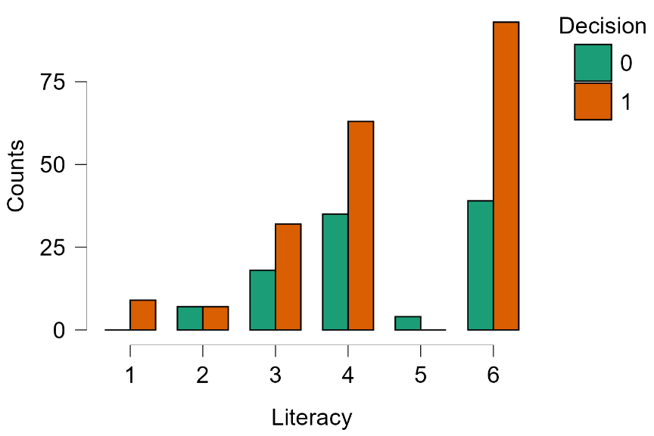

 |  |  |  |  | Nhận xét phân phối nhân khẩu học trả lời theo Decision: Giới tính (Gender): Khác với Donation, tỷ lệ không sẵn sàng (Decision=0) của cả nam (nhóm 1) và nữ (nhóm 2) đều ở mức đáng kể (~37–60 người/nhóm). Phụ nữ có số người sẵn sàng (Decision=1) nhiều hơn (~100) so với nam (~90), nhưng tỷ lệ không sẵn sàng cũng cao hơn (~60 so với ~45). Điều này cho thấy mức độ sẵn sàng chi trả cao hơn không bị ảnh hưởng nhiều bởi giới tính. Trình độ học vấn (Literacy): Tương tự Donation, hầu hết các nhóm đều có tỉ lệ sẵn sàng bằng hoặc cao hơn không sẵn sàng, trừ nhóm 5 gần như không có ai sẵn sàng. Nghề nghiệp (Career): Tất cả các nhóm nghề đều có sự phân hóa rõ rệt, khác với Donation nơi quyên góp chiếm ưu thế rõ ràng. Nhóm công chức/nhân viên (nhóm 4) và học sinh/sinh viên (nhóm 1) có số lượng lớn nhất ở cả hai nhóm quyết định. Đây là bằng chứng cho thấy quyết định chi trả cao hơn cho BĐS khó dự đoán hơn so với quyên góp tiền, và phụ thuộc nhiều vào các yếu tố nhận thức (như MEAN DES và phân cụm).

Career theo Decision

